Багрепорт
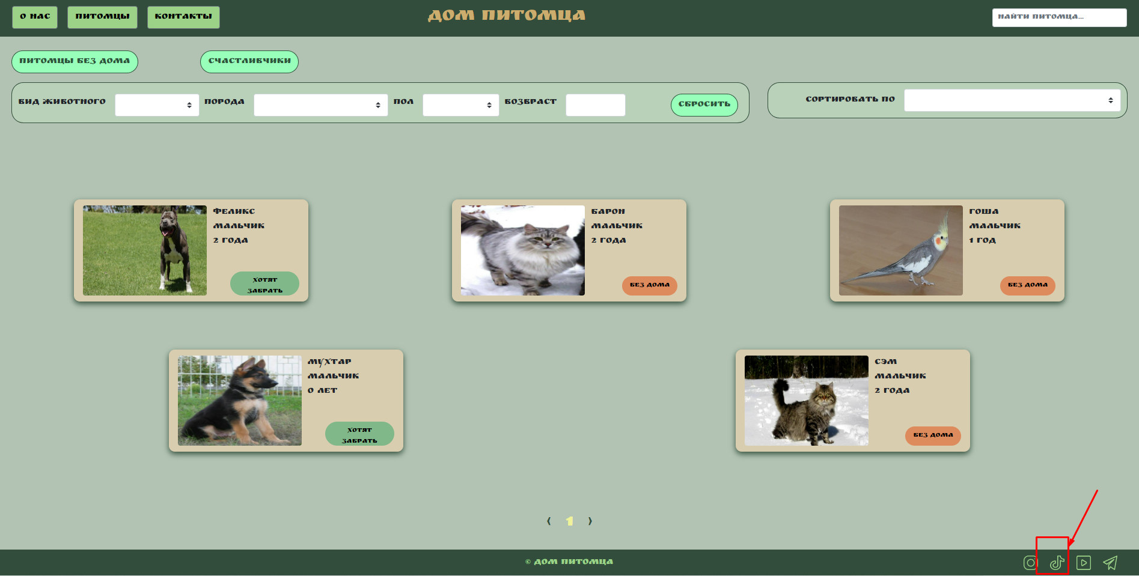
Number | Title | Priority | Precondition | Steps | Result | Enviroment | Comment
DR-001 | Поле "Поиск питомца" Шапка,в правом вержнем углу позволяет вводить некорректные значения | High | Открыта страница http://130.193.37.179/app/pets | Ввести любое набор знаков в поле "Поиск питомца" | Ожидаемый результат: В поле "Поиск питомца" не допускается ввод корректных значений. Результат При вводе некорректных значений поле "Поиск питомца" допускает ввод | Windows 11 / Google Chrome версия 103.0.5060.66
BR-001 | Подвал сайта "Дом Питомца". Нет перехода на сайт при нажатии иконки "Инстаграм" | High | Открыта страница http://130.193.37.179/app/pets | 1. Перейти на сайт http://130.193.37.179/app/pets 2. В правом нижнем углу сайта навести курсор мыши на иконку социальной сети "Инстаграм"; 3. Кликнуть по иконке социальной сети "Инстаграм". | Ожидаемый результат: Кнопка активна. Переход на главную страницу социальной сети "Инстаграм" Результат : Кнопка не активна. Отсутствует переход на главную страницу социальной сети "Инстраграм" | Windows 11 / Google Chrome версия 103.0.5060.66
BR-002 | Подвал сайта "Дом Питомца". Нет перехода на сайт при нажатии иконки ""Тик-Ток" | High | Открыта страница http://130.193.37.179/app/pets | 1. Перейти на сайт http://130.193.37.179/app/pets 2. В правом нижнем углу сайта навести курсор мыши на иконку социальной сети "Тик-Ток"; 3. Кликнуть по иконке социальной сети "Тик-Ток". | Ожидаемый результат: Кнопка активна. Переход на главную страницу социальной сети "Тик-Ток" Результат : Кнопка не активна. Отсутствует переход на главную страницу социальной сети "Тик-Ток" | Windows 11 / Google Chrome версия 103.0.5060.66

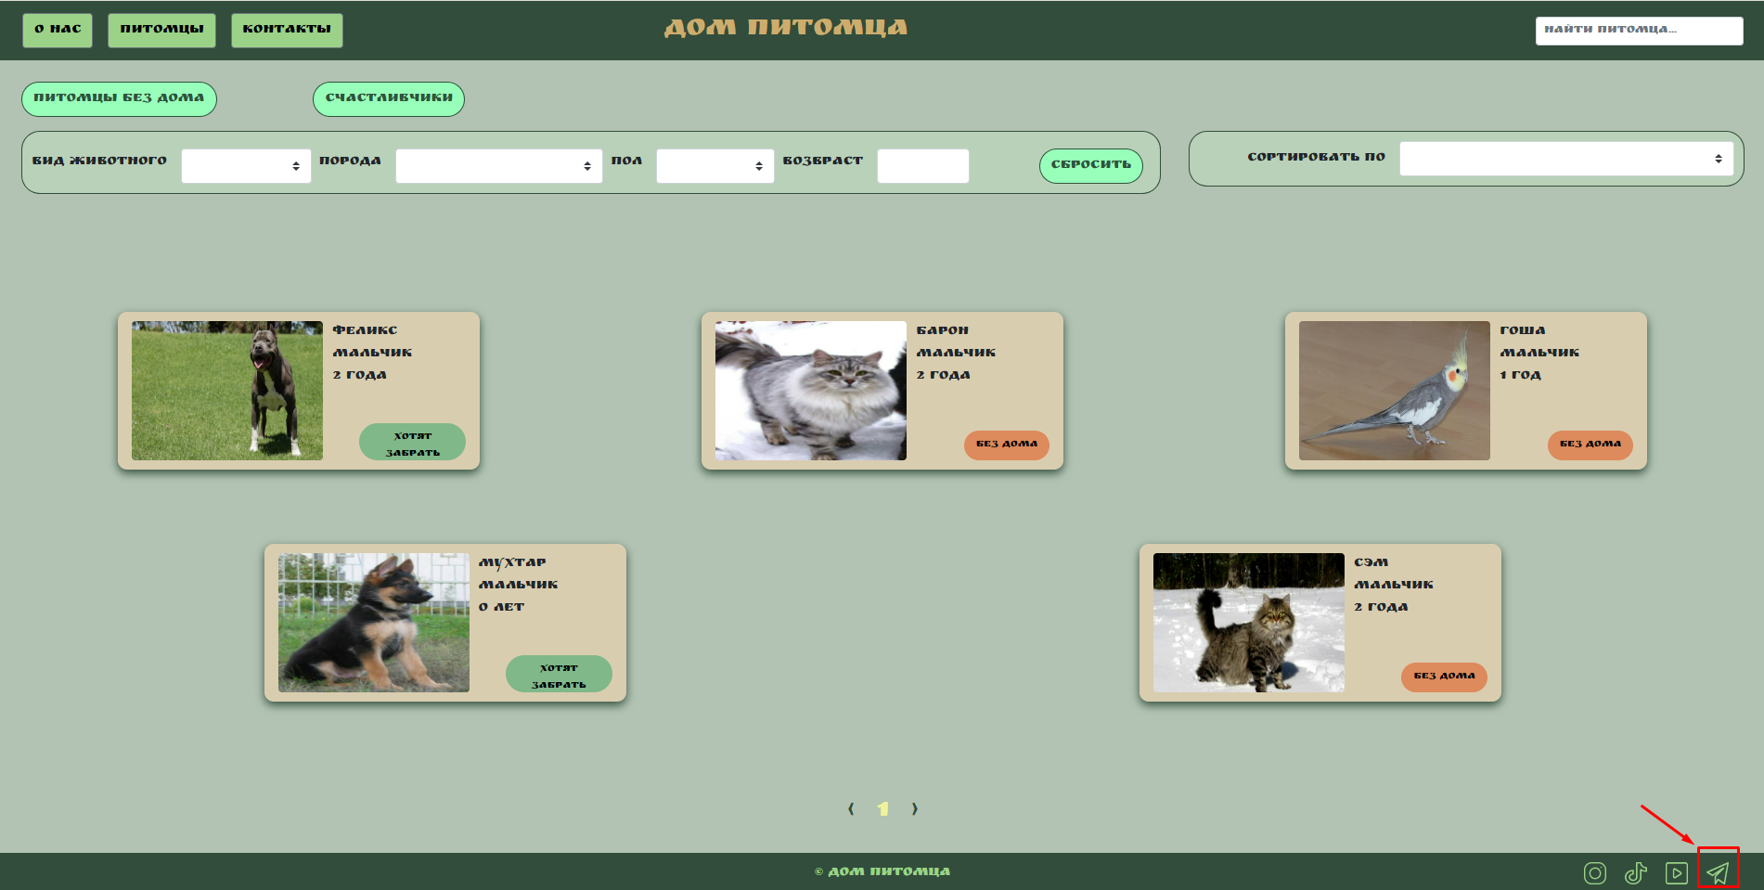
BR-003 | Подвал сайта "Дом Питомца". Нет перехода на сайт при нажатии иконки ""Ютуб" | High | Открыта страница http://130.193.37.179/app/pets | 1. Перейти на сайт http://130.193.37.179/app/pets 2. В правом нижнем углу сайта навести курсор мыши на иконку социальной сети "Ютуб"; 3. Кликнуть по иконке социальной сети "Ютуб". | Ожидаемый результат: Кнопка активна. Переход на главную страницу социальной сети "Ютуб" Результат : Кнопка не активна. Отсутствует переход на главную страницу социальной сети "Ютуб" | Windows 11 / Google Chrome версия 103.0.5060.66
BR-004 | Подвал сайта "Дом Питомца". Нет перехода на сайт при нажатии иконки "Телеграм" | High | Открыта страница http://130.193.37.179/app/pets | 1. Перейти на сайт http://130.193.37.179/app/pets 2. В правом нижнем углу сайта навести курсор мыши на иконку социальной сети "Телеграм"; 3. Кликнуть по иконке социальной сети "Телеграм". | Ожидаемый результат: Кнопка активна. Переход на главную страницу социальной сети "Телеграм" Результат : Кнопка не активна. Отсутствует переход на главную страницу социальной сети "Телеграм" | Windows 11 / Google Chrome версия 103.0.5060.66
BR-005 | В теле сайта "Дом питомца при нажатии кнопки "Питомцы без дома" отсутствует карточка питомца "Сэм" | High | Открыта страница http://130.193.37.179/app/pets | 1. Перейти на сайт http://130.193.37.179/app/pets 2. Нажать на кнопку "Питомцы без дома". | Ожидаемый результат: Отображаются карточки питомцев "Гоша", "Сэм", "Барон" с активной кнопкой "Без дома" Результат: Отображаются карточки питомцев "Гоша", "Барон" с активной кнопкой "Без дома" | Windows 11 / Google Chrome версия 103.0.5060.66
BR-006 | В теле сайта "Дом питомца при нажатии кнопки "Счастливчики" отсутствуют карточки питомцев | High | Открыта страница http://130.193.37.179/app/pets | 1. Перейти на сайт http://130.193.37.179/app/pets; 2. Нажать на кнопку "Счастливчик". | Ожидаемый результат: Отображаются карточки питомцев "Феликс", "Мухтар" Результат : Отображается информация "Приют пуст" | Windows 11 / Google Chrome версия 103.0.5060.66
BR-007 | В теле сайта "Дом питомца,отображены не корректные данных в фильтре "Вид животного" | High | Открыта страница http://130.193.37.179/app/pets | 1. Перейти на сайт http://130.193.37.179/app/pets 2. Нажать поле фильтра "Вид животного". | Ожидаемый результат: В выпадающем списке фильтра "Вид животного" выпадает корректный список видов животных Результат: В выпадающем списке фильтра "Вид животного" некорректно отображены виды животных. Вид животного - "Герой" | Windows 11 / Google Chrome версия 103.0.5060.66
BR-008 | В теле сайта "Дом питомца, отображены не корректные данных в фильтре "Порода" | High | Открыта страница http://130.193.37.179/app/pets | 1. Перейти на сайт http://130.193.37.179/app/pets; 2. Нажать поле фильтра "Порода". | Ожидаемый результат: В выпадающем списке фильтра "Порода" выпадает корректный список пород питомцев в приюте Результат: В выпадающем списке фильтра "Порода" некорректно отображены породы. Задвоение породы "Питбуль" | Windows 11 / Google Chrome версия 103.0.5060.66
BR-009 | В теле сайта "Дом питомца, отображены не корректные данных в фильтре "Пол" | High | Открыта страница http://130.193.37.179/app/pets | 1. Перейти на сайт http://130.193.37.179/app/pets; 2. Нажать поле фильтра "Пол". | Ожидаемый результат: В выпадающем списке фильтра "Пол" выпадает корректный список по половому признаку питомцев в приюте Результат: В выпадающем списке фильтра "Пол" некорректно отображен пол. Пол - "Вилка" | Windows 11 / Google Chrome версия 103.0.5060.66 | https://drive.google.com/file/d/1PCj3efqiARXzgYna89UnHhdQXDS54HD4/view?usp=sharing
BR-010 | В теле сайта "Дом питомца, в названии фильтра "Возраст" орфографическая ошибка | High | Открыта страница http://130.193.37.179/app/pets | 1. Перейти на сайт http://130.193.37.179/app/pets | Ожидаемый результат: название фильтра "Возраст" Результат: название фильра "Возвраст" | Windows 11 / Google Chrome версия 103.0.5060.66 | https://drive.google.com/file/d/1Q2AZqNIMYM4Cv-nQdAXUZdrg6v6OiGog/view?usp=sharing
BR-011 | В теле сайта "Дои питомца" фильтр "Возраст" не выдает ошибку при вводе отрицательного числа | High | Открыта страница http://130.193.37.179/app/pets | 1. Перейти на сайт http://130.193.37.179/app/pets; 2. В поле "Возраст" ввести отрицательное число. | Ожидаемый результат: фильтр "Возраст" выдает ошибку при вводе отрицательного числа Результат: фильтр "Возраст" не выдает ошибку при вводе отрицательного числа | Windows 11 / Google Chrome версия 103.0.5060.66 | https://drive.google.com/file/d/16Spr6GZhqHkYqugLdyTtUa5nO_noR8QN/view?usp=sharing
BR-012 | В теле сайта "Дои питомца" фильтр "Возраст" не выдает ошибку при вводе пятизначного числа | High | Открыта страница http://130.193.37.179/app/pets Тестовые данные: Число - 12345 | 1. Перейти на сайт http://130.193.37.179/app/pets; 2. В поле "Возраст" ввести пятизначное число из тестовых данных. | Ожидаемый результат: фильтр "Возраст" выдает ошибку при вводе пятизначного числа. Результат: фильтр "Возраст" не выдает ошибку при вводе пятизначного числа | Windows 11 / Google Chrome версия 103.0.5060.66 | https://drive.google.com/file/d/10JgVUnRlE8aP17uBC-M3ESwMaAF0fyiB/view?usp=sharing
BR-013 | В форме "Приютить питомца"некорректно отображены названия полей ввода | High | Открыта страница http://130.193.37.179/app/pets | 1. Перейти на сайт http://130.193.37.179/app/pets 2. Нажать любую карточку питомца; 3. В карточке питомца нажать кнопку "Приютить" | Ожидаеммый результат: корректное название полей ввода данных Результат: не корректно отображены названия полей ввода данных | Windows 11 / Google Chrome версия 103.0.5060.66 | https://drive.google.com/file/d/1yUH9gM1HrdnO7ZmbJ925OVeoMzwJnlBH/view?usp=sharing
BR-014 | Отсутствует подтверждение/уведомление о принятии заявки "Приютить питомца" | High | Открыта страница http://130.193.37.179/app/pets Тестовые данные: - Имя - Сергей; - Фамилия - Петров; - Отчество - Иванович; - Телефон +7-911-456-12-34; - Email - Netron@bk.com; - Комментарий - Хочу приютить. | 1. Перейти на сайт http://130.193.37.179/app/pets 2. Нажать кнопку любую карточку питомца "Без дома"/ "Хотят забрать"; 3. Нажать кнопку "Без дома"; 4. Заполнить поля карточки "Приютить питомца" тестовыми данными; 5. Нажать кнопку "Да" | Ожидаемый результат: Подверждение/уведомление о принятии заявки, кнопка "Да" активна, визуальное изменение страницы Результат: Отсутствует подтверждение/уведомление о принятии заявки, кнопка "Да" не активна | Windows 11 / Google Chrome версия 103.0.5060.66 | https://drive.google.com/file/d/1CJol5oPfGCg10twp0rwRlav-Ixzg58Sr/view?usp=sharing
BR-015 | Форма "Приютить питомца". не выдает ошибку при вводе невалидных тестовых данных | Critical | Открыта страница http://130.193.37.179/app/pets Тестовые данные: - Имя - ААА!!"33й; - Фамилия - П23КУ; - Отчество - прпр7665; - Телефон +7-911-456-12-34; - Email - Netron@bk.com; - Комментарий - Хочу приютить. | 1. Перейти на сайт http://130.193.37.179/app/pets 2. Нажать кнопку любую карточку питомца "Без дома"/ "Хотят забрать"; 3. Нажать кнопку "Без дома"; 4. Заполнить поля карточки "Приютить питомца" тестовыми данными; 5. Нажать кнопку "Да" | Ожидаемый результат: Проверка при вводе невалидных данных "Имя", "Фамилия", "Отчество" выдает сообщение об ошибку Результат: Проверка при вводе невалидных данных "Имя", "Фамилия", "Отчество" не выдает сообщение об ошибке | Windows 11 / Google Chrome версия 103.0.5060.66 | https://drive.google.com/file/d/1b0fQka1Q8NqiGUMnQv1OvlDTJVuWCcQ8/view?usp=sharing
BR-016 | Растянутость карточек питомцев при открытии сайта "Дом питомца" на мобильном телефоне | High | Открыта страница http://130.193.37.179/app/pets | 1. Перейти на сайт http://130.193.37.179/app/pets | Ожидаеммый результат: корректная работа сайта "Дом питомца" на мобильном телефоне. Результат: растянутость карточек питомцев в теле сайта "Дом питомца" | - Мобильный телефон - vivo V21e; - Версия - Android 11; - Браузер - Google Chrome, версия 102.0.5005.125 | https://drive.google.com/file/d/1KZyvo2YZj9UjNw45w7Gv-S1K_1HTQJFp/view?usp=sharing

